CollectiveAccess
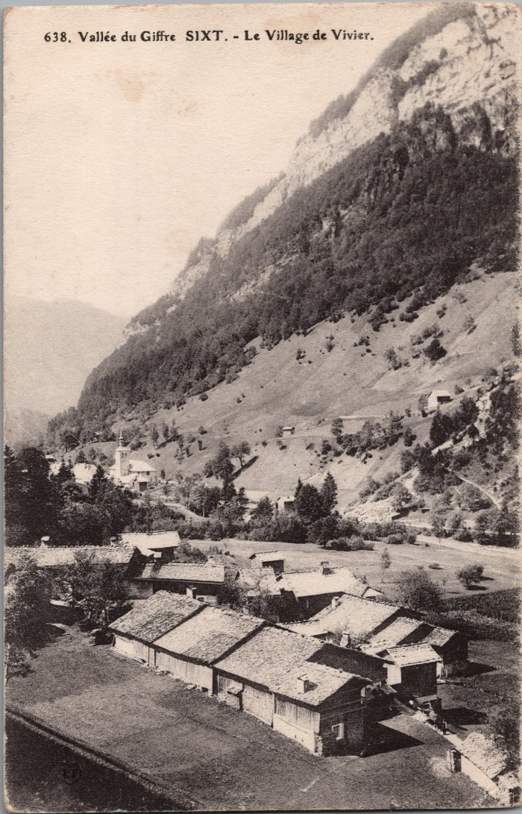
Image | Object | Description | Date
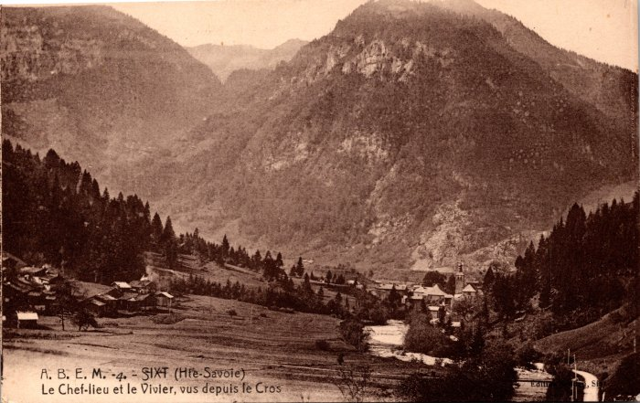 | Le chef lieu et le Vivier vus depuis le Crot (2-154) | Le chef lieu et le Vivier vus depuis le Crot
 | Le village du Vivier (2-2949) | Le village du Vivier

